×××标准作业
取制样科岛外矿水分样品标准作业卡
编制人： | 马欲钦 | 审核人： | 王子鹏 | 批准人： | 王子鹏 | 标准作业卡编号： |  |  | 更新时间 |  | 2026-04-28
作业名称 | 岛外矿水分样品作业 |  |  | 作业岗位 |  | 制样员 |  | 作业范围 |  | 从样品接收到水分样品报出
作业阶段 | 作业流程 | 作业标准 |  | 工具 | 关键点 | 关键理由 | 标准时间 | 作业前人员准备和确认
1.作业前 | 清洁工器具 | 工器具清洁无污染，不残留任何物料 |  | 手锤、混料板、缩分板 |  | 样品避免污染 | 1分钟 | 2人
 | 清洁操作台 | 利用混料板简易清理操作台，无物料残留 |  | 混料板 |  | 样品避免污染 | 1分钟 | 作业前工器具、防护用具、备件、物料准备和确认
 | 核对样品信息 | 检查样品信息，并进行记录，填写样品信息卡 |  | 笔 |  | 避免样品混乱 | 2分钟 | 手锤、混料板、缩分板、天平、托盘、干燥箱、防烫手套、笔、白板
2.作业中 | 倒出样品 | 将样品倒在操作台上 |  |  |  |  | 1分钟 | 作业前环境确认
 | 第一次破碎 | 采取少量多次的方法，每次取少量样品摊平并将大于1厘米的样品破碎至1厘米以下。 |  | 手锤 |  | 样品初步破碎 | 10分钟 | 周边无安全隐患，烘箱附件无易燃物品
 | 混匀 | 将破碎后的样品利用堆锥法进行混匀5次，粉块自然向四周散落成圆锥型 |  | 混料板 |  | 样品均匀，避免分析偏差 | 5分钟 | 安全要点
 | 缩分 | 利用四分法，取对角，直至缩分需求量 |  | 混料板、缩分板 |  | 样品缩分 | 2分钟 | 样品放入烘箱或取出必须佩戴内高温手套，防止高温烫伤。
3
3
 | 称重 | 将缩分混匀的样品利用天平称取1000-1020克 |  | 天平、托盘、混料板 |  | 记录干燥前的数据 | 3分钟 | 工艺要点
 | 烘干 | 样品放入105℃的烘箱并记录时间、样品信息，计时6小时 |  | 笔、白板、干燥箱、防烫手套 |  | 干燥水分 |  | 破碎、缩分严格按照单点教程要求进行
 | 第二次破碎 | 将干燥后的样品垫干净纸，利用手锤将样品敲碎 |  | 纸、手锤 |  |  |  | 作业点示意图
 | 恒重 | 将敲碎后的样品放入105℃的干燥箱，进行1+1小时检查，两次称量误差在0.5g内即为恒重 |  | 天平
3.作业后 | 清洁 | 对所用工器具进行清洁
3
3
关 键 作 业 图 示 | 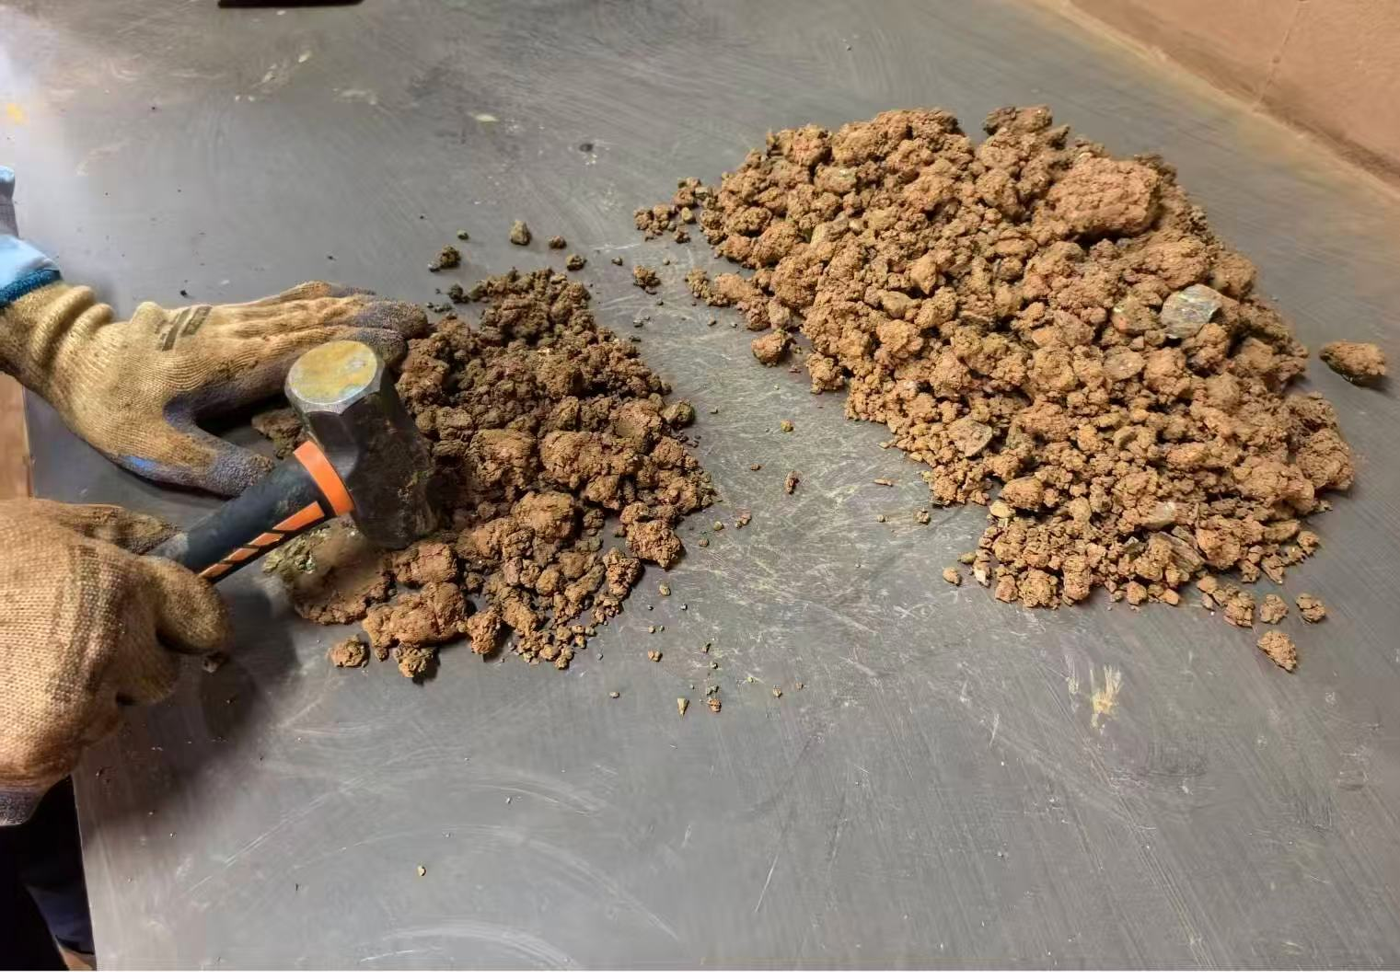 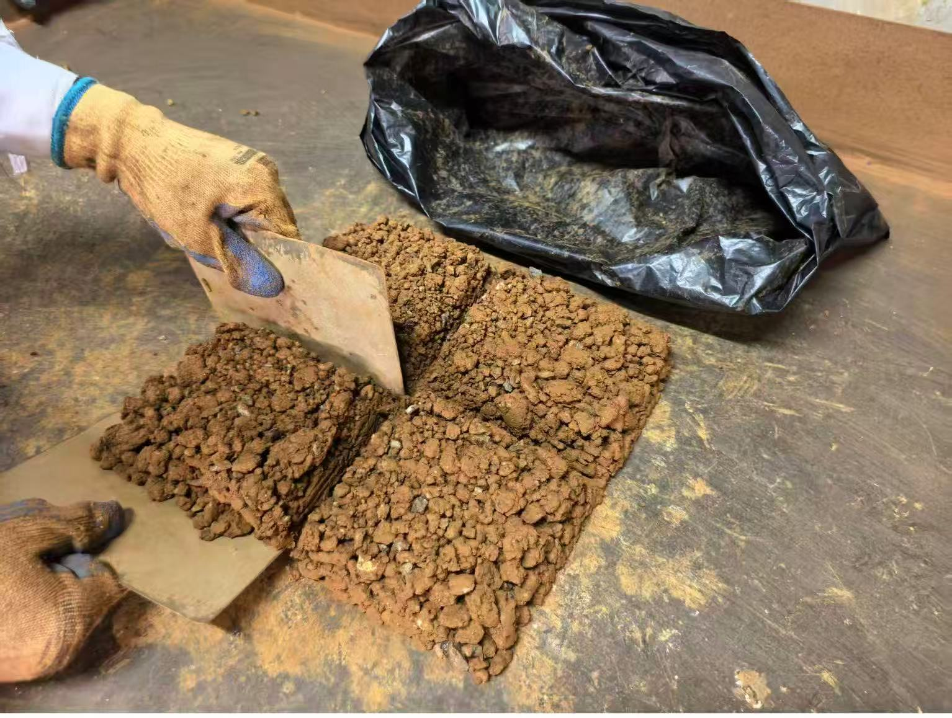 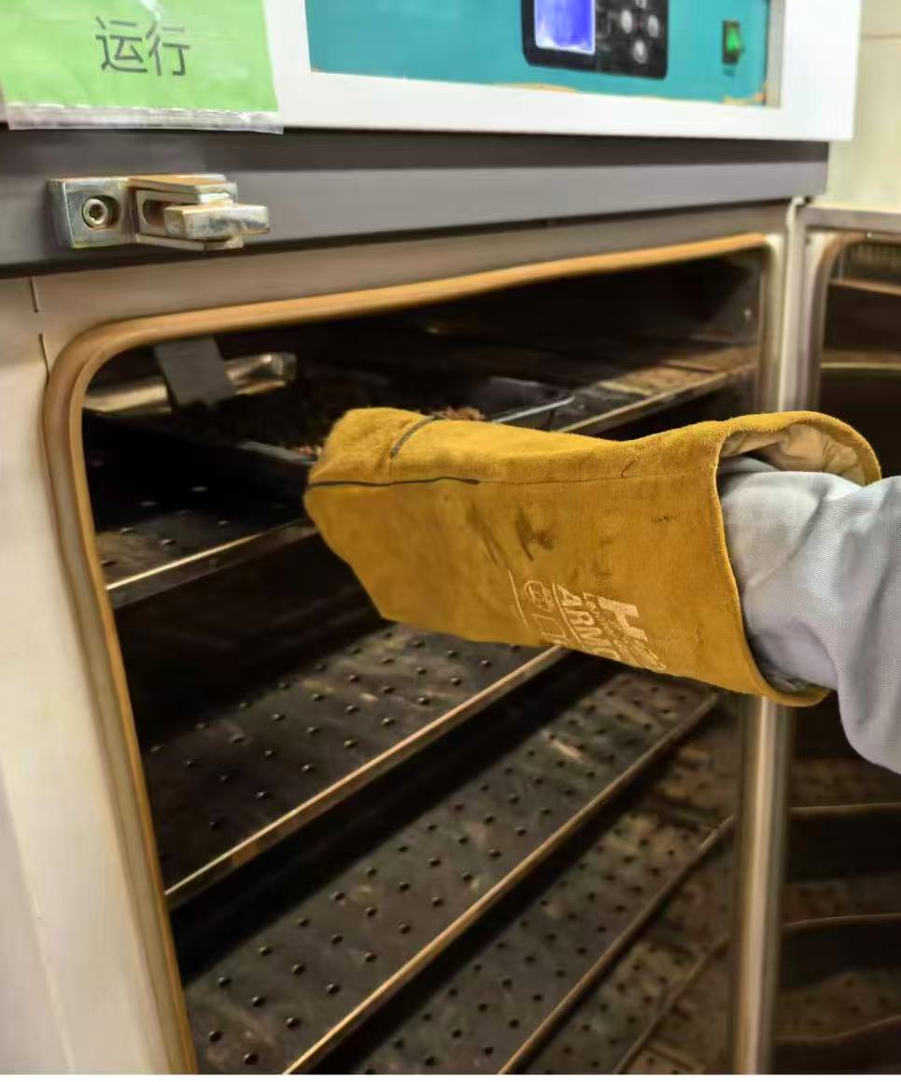 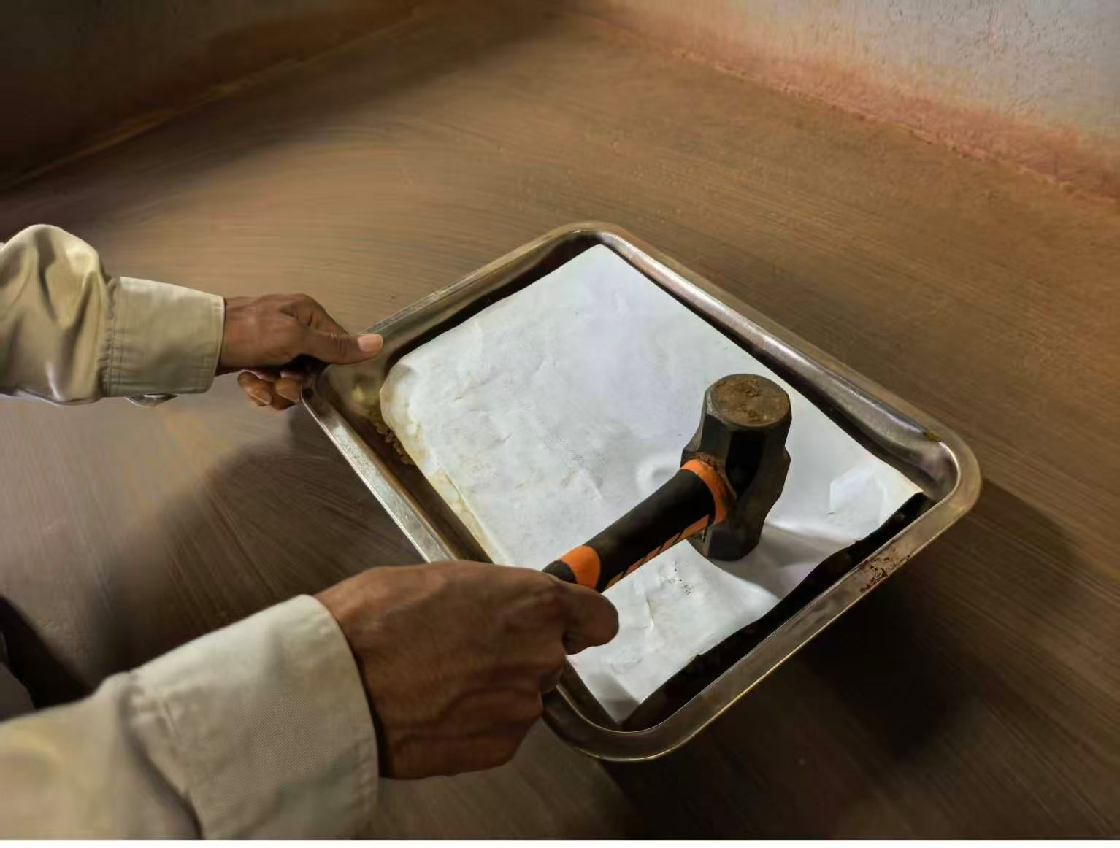 第一次破碎 样品缩分 样品放入烘箱 第二次破碎 |  |  |  |  |  |  | 安全 |  |  | 质量

×××标准作业 (2)
Kartu Standar Prosedur Kerja Pengambilan dan Preparasi Sampel Kadar Air Ore dari Luar Pulau
Disusun Oleh： | Ma Yuqin | Diperiksa Oleh： | Wang Zipeng | Disetujui Oleh： | Wang Zipeng | Nomor kartu kerja standar： |  |  | Tanggal Pembaharuan |  | 2026-04-28
Nama pekerjaan | pekerjaan sampel kadar air Ore dari luar pulau |  |  | Posisi kerja |  | Petugas preparasi sampel |  | Ruang lingkup pekerjaan |  | Mulai dari penerimaan sampel hingga pelaporan hasil kadar air sampel.
Tahap pekerjaan | Alur kerja | Standar kerja |  | Alat | Poin penting | Alasan penting | Waktu standar | Persiapan dan konfirmasi personel sebelum pekerjaan dimulai
1. Persiapan Pekerjaan | Membersihkan alat kerja | Alat kerja harus bersih, bebas kontaminasi, dan tidak ada sisa material yang tertinggal. |  | Palu tangan, papan pencampur, papan pembagi sampel |  | Sampel harus terhindar dari kontaminasi | 1 Menit | 2 orang
 | Membersihkan meja kerja | Bersihkan meja kerja menggunakan papan pencampur hingga tidak ada sisa material yang tertinggal. |  | Papan pencampur |  | Sampel harus terhindar dari kontaminasi | 1 Menit | Persiapan dan konfirmasi alat kerja, alat pelindung, suku cadang, dan material sebelum pekerjaan dimulai
 | Verifikasi informasi sampel | Periksa informasi sampel, lakukan pencatatan, dan isi kartu informasi sampel. |  | Pulpen |  | Hindari sampel tertukar / bercampur | 2 Menit | Palu tangan, papan pencampur, papan pembagi sampel, timbangan, baki, oven pengering, sarung tangan tahan panas, pena, papan tulis.
2. Dalam proses pekerjaan | Tuangkan sampel | Tuangkan sampel ke atas meja kerja. |  |  |  |  | 1 Menit | Konfirmasi kondisi lingkungan sebelum pekerjaan dimulai
 | Penghancuran pertama | Gunakan metode sedikit demi sedikit dan berulang; setiap kali ambil sedikit sampel, ratakan, lalu hancurkan sampel yang berukuran lebih dari 1 cm hingga menjadi kurang dari 1 cm. |  | Palu |  | Penghancuran awal sampel | 10 Menit | Pastikan area sekitar tidak memiliki potensi bahaya keselamatan, dan di sekitar oven tidak terdapat benda mudah terbakar.
 | Homogenisasi/ mixing | Homogenkan sampel yang telah dihancurkan dengan metode kerucut (cone and quartering) sebanyak 5 kali, biarkan partikel menyebar secara alami ke sekeliling membentuk kerucut. |  | Papan pencampur |  | Sampel harus homogen agar menghindari penyimpangan hasil analisis | 5 Menit | Poin keselamatan
 | Pembagian sampel | Gunakan metode pembagian empat (quartering), ambil bagian diagonal hingga mencapai jumlah sampel yang dibutuhkan. |  | Papan pencampur, papan pembagi sampel |  | Pembagian Sampel | 2 Menit | Saat memasukkan atau mengeluarkan sampel dari oven, wajib memakai sarung tangan tahan panas untuk mencegah luka bakar akibat suhu tinggi.
3
3
 | Penimbangan | Timbang sampel yang telah dibagi dan dihomogenkan sebanyak 1000–1020 gram menggunakan timbangan. |  | Timbangan, baki, papan pencampur |  | Catat data sebelum pengeringan | 3 Menit | Poin proses
 | Pengeringan | Masukkan sampel ke dalam oven 105°C, catat waktu dan informasi sampel, lalu keringkan selama 6 jam. |  | Pena, papan tulis, oven pengering, sarung tangan tahan panas |  | Pengeringan kadar air |  | Proses penghancuran dan pembagian sampel harus dilakukan secara ketat sesuai dengan persyaratan instruksi kerja titik tunggal.
 | Penghancuran kedua | Letakkan sampel yang telah dikeringkan di atas kertas bersih, lalu hancurkan menggunakan palu tangan. |  | Kertas、palu |  |  |  | Ilustrasi area kerja
 | Berat konstan | Masukkan sampel yang telah dihancurkan ke dalam oven 105°C, lakukan pemeriksaan 1+1 jam; jika selisih 2x penimbangan berada dalam 0,5 g, maka dianggap telah mencapai berat konstan. |  | Timbangan
3. Setelah proses kerja | Pembersihan | Bersihkan semua alat kerja yang telah digunakan.
3
3
Gambar langkah kerja utama | Penghancuran Pertama Pembagian sampel sampel masuk oven Penghancuran kedua |  |  |  |  |  |  | Keamanan |  |  | Quality

Sheet1
布料车

电极筒

布料车

